表紙・改定履歴
Webダイレクト販売

画面設計書
管理プランアップロード画面
G0309

© 2020 Sasuke Financial Lab Inc.

変 更 記 録
版数 REV. | 作成更新日 | 変 更 内 容 | 担 当
01 | 2020-09-10 | 初版 | 小川

画面概要
設計説明書 |  |  |  |  | システム | 画面名 | 画面ID
 |  |  |  |  | Webダイレクト販売 | 管理プランアップロード画面 | G0309

 | 1 | 画面概要

 |  | レコメンドプラン（申込者の属性に対しての初期で選択されている商品とプラン）とプラン一覧（選択候補となるプランの一覧）を設定する画面である。
 |  | [G0301.管理ログイン画面]からログイン後に遷移する画面である。

 |  | 外部ファイル（CSV）をアップロードし、適用日時を指定し、バッチ処理により適用する。

 | 2 | 機能概要

 |  | Aエリア
 |  |  | ・外部ファイルを選択し、適用日時を設定するエリアである

 |  | A1.ファイル選択エリア
 |  |  | ・ドラッグアンドドロップで外部ファイルを選択する

 |  | A2.ファイル選択
 |  |  | ・ファイル選択ダイアログが立ち上がり、外部ファイルを選択する

 |  | A3.適用開始日時
 |  |  | ・外部ファイルの内容を適用する日時を設定する
 |  |  | ・カレンダーから年月日時分まで入力する

 |  | A4.アップロード
 |  |  | ・押下時にA1、A2で選択されているファイルをアップロードし、適用開始日時をDBに保存する。
 |  |  | ・適用待ちがすでにアップロードされている場合は、ファイルと適用開始日時を上書きする
 |  |  | ・アップロード正常に完了した場合、画面下にA9.通知を表示する アップロードが失敗した場合は、エラーの文言が表示される

 |  |  | ・指定された適用日時に、Webダイレクト申込サービスに反映される
 |  |  |  | 登録データを適用済として更新し、表示する。

 |  | A5.適用ファイル名、A6.適用日時
 |  |  | ・A4でアップロードされ、適用日時を迎えていないファイルの情報を表示する

 |  | A7.ダウンロード
 |  |  | ・適用中のCSVファイルがダウンロードされる

 |  | A8.適用キャンセル
 |  |  | ・A4でアップロードされ、適用日を迎えていないファイルの情報を削除する
ファイル形式について検討させていただきたい

画面レイアウト
画面レイアウト |  | システム | 画面名 | 画面ID
 |  | Webダイレクト販売 | 管理プランアップロード画面 | G0309

A

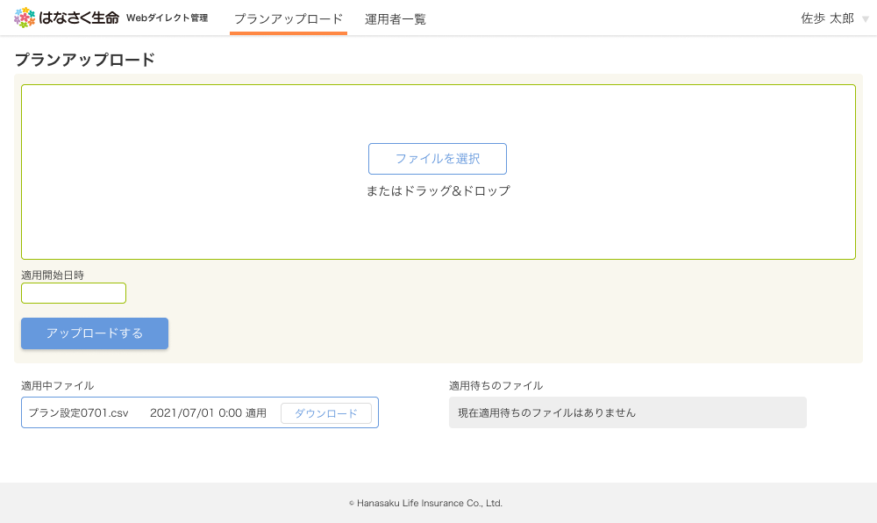

2

1

3

4
6
7

プランアップロード者の情報は必要でしょうか？

5

8
 | ※適用待ちのCSVファイルがアップロードされた場合

 | ※ アップロード前、ファイルが選択された状態
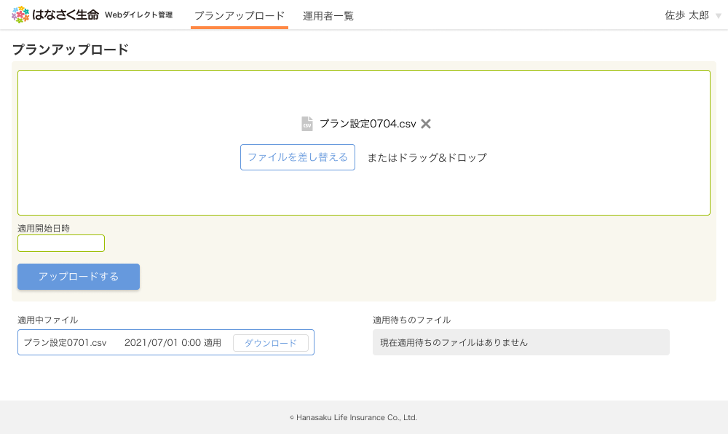

 | ※アップロードの処理の通知を下部に表示
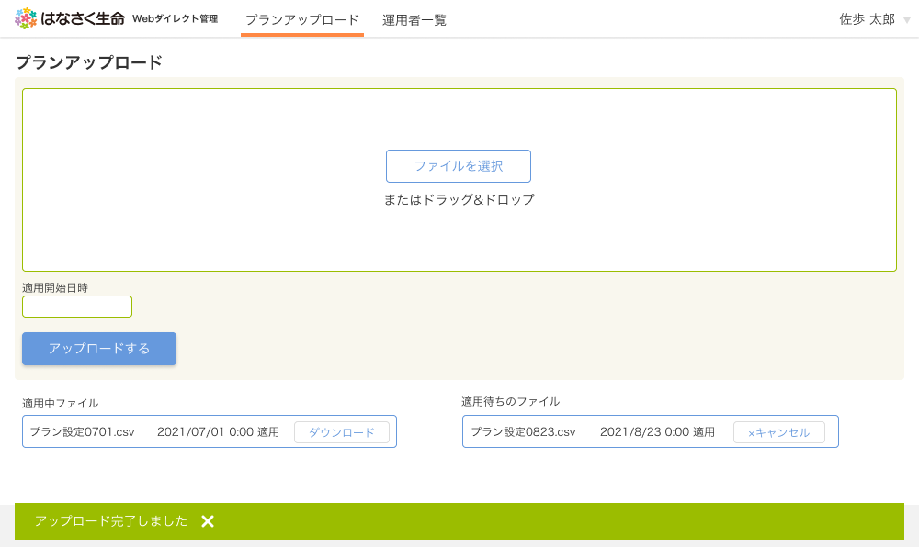

9

メッセージ一覧
メッセージ一覧 |  | システム | 画面名 | 画面ID
 |  | Webダイレクト販売 | 管理プランアップロード画面 | G0309
No | メッセージ名 | 備考

1
2
3
4
5
pending
6
7
8
シートは残しておき、詳細設計時に記載
記載するものはエラーの際に出る文言を想定
9
10
11
12
13
14
15
16
17
18
19
20
21
22
23
24
25
26
27

